상품제안서
풀칼라 패브리카노트(주문제작형) | 상품코드: S28331

 |  |  |  |  |  |  | 02-713-8555 | www.synergygift.co.kr
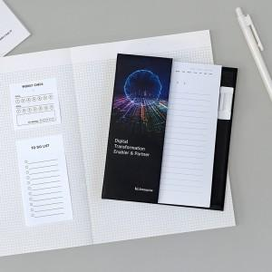

【상세/제작정보】 | 커버 앞.뒷면. 안쪽면 풀칼라 인쇄 / 내지 먹1도. 볼펜 1도 인쇄

【인쇄/포장옵션】 | 풀칼라 / OPP(비닐)

【공급단가】 | 수량 | 1,000~ | 2,000~ | 3,000~ | 5,000~ | 10,000~
*VAT별도 | 단가 | 3,900원 | 3,560원 | 3,270원 | 3,070원 | 2,800원

【상품 URL】 | https://www.synergygift.co.kr:443/src/goods_detail.php?gdno=28331

